报价清单
报价清单
序号 | 项目名称 | 维修标准和工序要求 | 单位 | 总数 | 不含税 综合单价（元） | 不含税总价（元） | 现状/样板图 | 备注
1 | 宿舍大门更换 | 1.工作内容:破损大门拆除并清运（运距综合考虑），安装木质门框、门页（含插梢内外2个，月牙把手1个，门洞尺寸2.1m*1m，实际规格尺寸以现场实际测量为准门框与墙面接触部分缝隙填充，破损墙面用原色彩水泥浆修补。 2.规格尺寸:门洞尺寸2.1m*1m，实际规格尺寸以现场实际测量为准 3.门框、扇材质:木质，厚度为；大门款式参考“维修清单中的样板图” 4.其他:门、框（与墙面接触部分）缝隙小的用发泡沫胶填满，缝隙大的用水泥砂浆填满。含五金配件。 | 扇 | 7
2 | 宿舍大门页更换 | 1.工作内容：拆除破损木门门页并清运（运距综合考虑），安装新木门门页（含五金配件）。 2.材质及规格：木质门页，1.2*1.91m，实际规格尺寸以现场实际测量为准。 | 扇 | 10
3 | 宿舍大门门框更换 | 1.工作内容：拆除破损门框及门页，破损门框清运（运距综合考虑），安装新门框及原有门页。门框与墙面接触部分缝隙填充，破损墙面用原色彩水泥浆修补。 2.材质及规格：木质门框，2.02*1.2m，实际规格尺寸以现场实际测量为准。 3.其他:门、框（与墙面接触部分）缝隙小的用发泡沫胶填满，缝隙大的用水泥砂浆填满。 | 樘 | 3
4 | 阳台门更换 | 1.工作内容:拆除破损阳台门并清运（运距综合考虑），安装阳台门，门缝填充；破损墙面修补等。 2.门框或扇外围尺寸:高 2.46m*宽 0.79m 3.门框、扇材质:铝合金玻璃门，1.2mm的铝合金;阳台门款式参考“维修清单中的样板图” 4.玻璃品种、厚度:5mm厚单层普通玻 | 樘 | 6
5 | 厕所门更换 | 1.工作内容:拆除破损厕所门并清运（运距综合考虑），安装厕所门，门缝填充；破损墙面修补等。 2.门框或扇外围尺寸:高1.96m*0.88m（. 3.门框、扇材质:铝合金门，1.2mm的铝合金;厕所门款式参考“维修清单中的样板图” | 樘 | 1
6 | 厕所门更换 | 1.工作内容:拆除破损厕所门并清运（运距综合考虑），安装厕所门，门缝填充；破损墙面修补等。 2.门框或扇外围尺寸:2.06m*0.675m 3.门框、扇材质:铝合金门，1.2mm的铝合金;厕所门款式参考“维修清单中的样板图” | 樘 | 1
7 | 仓库门更换 | 1.工作内容:拆除破损仓库门并清运（运距综合考虑），安装仓库门（含木门涂刷腻子及涂料），门缝填充；破损墙面修补等。 2.门框或扇外围尺寸:1.65m*1.95m 3.门框、扇材质:多层实木板，款式参考“维修清单中的样板图” | 樘 | 1
8 | 空气窗更换 | 1.工作内容:拆除破损空气窗并清运（运距综合考虑），安装铝合金空气窗，框、扇材质:铝合金门，1.2mm的铝合金，缝隙填充；破损墙面修补等。 2.窗代号及洞口尺寸:1.87m*0.5m。 3.玻璃品种、厚度:5mm厚单层普通玻 | 樘 | 2 |  |  | 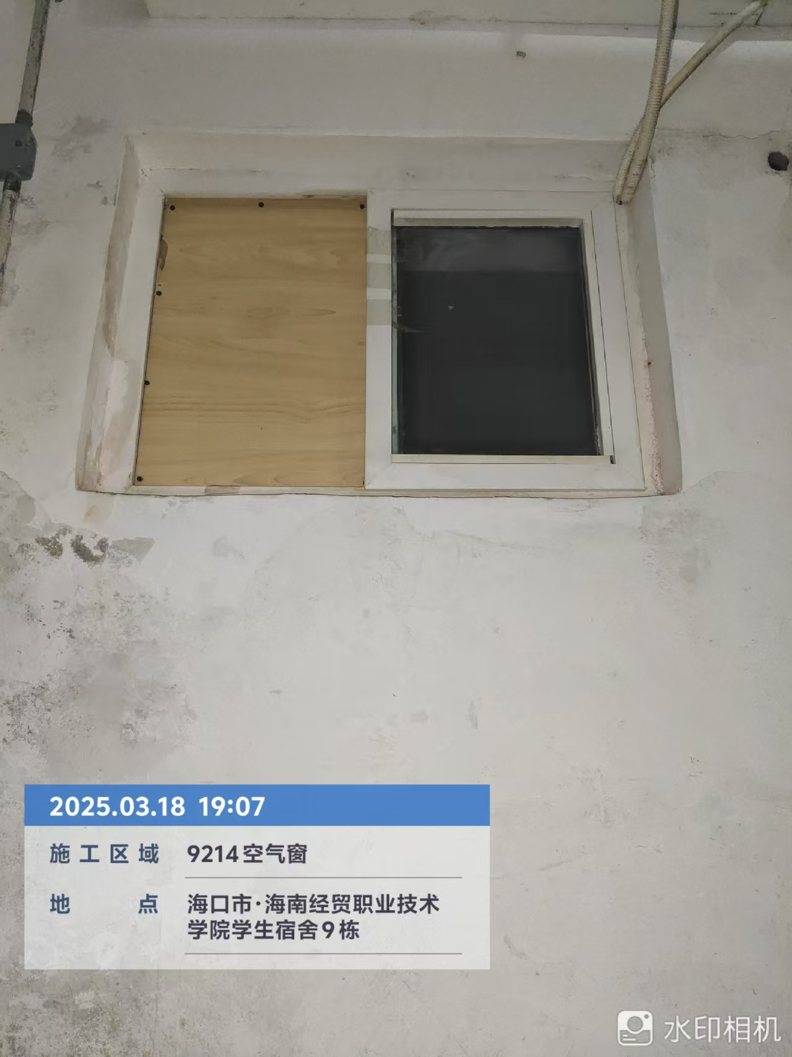
9 | 空气窗更换 | 1.工作内容:拆除破损空气窗并清运（运距综合考虑），安装铝合金空气窗，框、扇材质:铝合金门，1.2mm的铝合金，缝隙填充；破损墙面修补等。 2.窗代号及洞口尺寸:0.8m*0.6m*2扇。 3.玻璃品种、厚度:5mm厚单层普通玻 | 樘 | 5
10 | 空气窗更换 | 1.工作内容:拆除破损空气窗并清运（运距综合考虑），安装铝合金空气窗，框、扇材质:铝合金门，1.2mm的铝合金，缝隙填充；破损墙面修补等。 2.窗代号及洞口尺寸:2.2m*0.6m。 3.玻璃品种、厚度:5mm厚单层普通玻 | 樘 | 4
11 | 消防栓门更换 | 1.工作内容：拆除破损消防栓门并清运（运距综合考虑），安装新消防栓门。 2.材质及规格：铝材，1*0.7m，实际规格尺寸以现场实际测量为准。 | 扇 | 1
12 | 门、窗玻璃更换维修 | 1.工作内容:拆除破损门窗玻璃并清运（运距综合考虑），安装门窗玻璃，打胶；破损门窗框修补等。 2.规格尺寸:每块玻璃暂按1㎡，具体以现场实际为准； 3.玻璃品种、厚度:5mm厚单层普通玻 | 块 | 9
13 | 瓷砖修复 | 1.工作内容:拆除原瓷砖并清运（运距综合考虑），清理基层，抹结合层，铺贴瓷砖；勾缝等。 2.瓷砖规格:阳台、厕所陶瓷地砖300*300；宿舍内400*400，具体以现场实际为准； | ㎡ | 24.24
14 | 天花板漏水维修 | 1.工作内容:采用注浆工艺进行补漏，完成漏水修复，包括但不限于注浆补漏、垃圾清运、室内物品保护等。 2.以每间房为单位进行报价综合报价。 | 间 | 262
15 |  | 1.工作内容：漏水天棚涂料铲除并清运（运距综合考虑），基层清理，刮腻子两遍，涂料2遍； 2.喷刷涂料部位：天棚（每间按2㎡） | ㎡ | 524
16 | 涂料修复 | 1.工作内容:破损涂料拆除并清运（运距综合考虑）；基层清理；刮腻子2遍；涂料2遍等 2.喷刷涂料部位:天棚、墙面等。 | ㎡ | 604
17 | 风扇更换 | 1.原损坏风扇拆除，含清运； 2.安装新风扇；3.风扇规格：570X485x487(mm) 楼顶扇,含调速器。 | 个 | 192
18 | 厕所排风扇更换 | 1.原损坏排风扇拆除，含清运； 2.安装新排风扇； 3.排风扇规格：30cm*30cm。 4.款式参考样板图。 | 个 | 10
19 | 厕盆更换 | 1.工作内容:拆除破损厕盆并清运（运距综合考虑），安装新厕盆（包含管件等连接），厕盆边破损瓷砖修复等 2.规格、类型:蹲便式，尺寸不限于38*50 3.材料名称、数量:包含蹲便器、软管、阀门、存水弯等配件 | 个 | 14
20 | 厕所堵、下水道、排水管、排污管堵塞 | 1.工作内容:厕所堵、下水道、排水管、排污管堵塞疏通；包含但不限于疏通及换管等。 2.规格:管径DN50\DN70\DN100；具体以实际为准。 | 处 | 14
21 | 天井盖更换 | 1.工作内容:拆除破损天井盖并清理外运（运距综合考虑），安装不锈钢井盖。 2.井盖材质、规格:不锈钢材质，规格 100cm*100cm，不锈钢厚度 2mm； | 个 | 1
22 | 混凝土井盖更换 | 1.工作内容:拆除破损井盖并清运（运距综合考虑），安装混凝土井盖 2.井盖规格:100cm*50cm，混凝土材质，厚度 5CM，具体以现场实际情况为准 3.混凝土强度等级:C30 | 个 | 6
23 | 混凝土井盖更换 | 1.工作内容:拆除破损井盖并清运（运距综合考虑），安装混凝土井盖 2.井盖规格:100cm*100cm，混凝土材质，厚度 5CM，具体以现场实际情况为准 3.混凝土强度等级:C30 | 个 | 2
24 | 铸铁井盖更换 | 1.工作内容:拆除破损井盖并清运（运距综合考虑），安装铸铁井盖 2.材质及规格:方形铸铁井盖，70cm*40cm，具体以现场实际为准。 | 个 | 2
25 | 铸铁井盖更换 | 1.工作内容:拆除破损井盖并清运（运距综合考虑），安装铸铁井盖 2.材质及规格:方形铸铁井盖，50cm*30cm，具体以现场实际为准。 | 个 | 2
26 | 铸铁井盖更换 | 1.工作内容:拆除破损井盖并清运（运距综合考虑），安装铸铁井盖 2.材质及规格:圆形铸铁井盖，直径70cm，具体以现场实际为准。 | 个 | 8
27 | 路灯维修 | 1.工作内容:检修损坏情况，拆除损坏的灯泡、开关、灯罩、线缆等，安装更换灯泡、开关、灯罩、线缆，，包括但不限于吊装作业、线缆连接等。 2.规格:灯体尺寸500mm*500mm，光源50瓦LED，具体以现场实际尺寸为准。 | 盏 | 21
28 | 不含税合计（元）
29 | 税金（税率 %） |  |  |  |  |  | 增值税专票
30 | 含税总金额（元）
注：不含税综合单价为除税金外的全费用单价，包括完成清单中一个规定计量单位项目所需的人工费、材料费、机械使用费、管理费和利润、安全文明施工费、临时设施费、各项措施费（包含赶工措施费）、保修费及相关风险等，并综合考虑物价浮动、政策性文件价格调整等风险因素在内的一切费用。综合单价将贯穿于投标报价、工程款支付、洽商处理和竣工结算的始终。除非合同另有约定，否则不作调整。
 |  |  |  |  |  |  |  | 供应商： （盖单位章）
 |  |  |  |  |  |  |  | 法定代表人或其委托代理人： （签字）
 |  |  |  |  |  |  |  | 年 月 日

